PLAN DE MEJORAMIENTO 2021
 | PLAN DE MEJORAMIENTO 2022

NOMBRE DE LA ENTIDAD | EMPRESA DE SEGURIDAD DEL ORIENTE ESO RIONEGRO S.A.S
NIT | 900984614-9
PERÍODO EVALUADO | 01 ENERO A 31 DICIEMBRE DE 2021
N° Hallazgo | Descripción Hallazgo | Causa | Acción Correctiva | Descripción de la actividad | Meta | Fecha de Iniciación | Fecha Finalizacion | Responsable(s) | % Avance | Seguimiento Septiembre 30 | Evidencia | Evidencia
 | La entidad certifica diferencias entre el módulo de activos fijos y las depreciaciones ya que estos módulos no están integrados, lo que genera que las depreciaciones en contabilidad no estén actualizadas y la información presentada no sea veraz porque no esta siendo tampoco ajustada al final de la vigencia. Inobservando lo establecido en el numeral 3.2.12 Reconocimiento de estimaciones de la resolución 193 del 5 de mayo del 2016 (…)“3.2.12 Reconocimiento de estimaciones: Las entidades deberán realizar el cálculo y reconocimiento adecuado de las amortizaciones, agotamiento, depreciaciones, deterioro y provisiones, asociados a los activos y pasivos, según el caso, de conformidad con lo dispuesto en el marco normativo que le sea aplicable a la entidad,” y en el Instructivo No.001 del 24 de diciembre de 2021, mediante la cual se establecen instrucciones relacionadas con el cambio de periodo contable 2021-2022 (…) Indica en el numeral “1.2.1 Análisis, verificaciones y ajustes (…) Igualmente, en relación con los activos, se revisará el valor residual, la vida útil y el método de depreciación y amortización. Si existe un cambio significativo en estas variables, se ajustarán para reflejar el nuevo patrón de consumo de los beneficios económicos futuros o del potencial de servicio.” Observación con Presunta incidencia Administrativa (A). | Inobservando lo establecido en el numeral 3.2.12 Reconocimiento de estimaciones de la resolución 193 del 5 de mayo del 2016 (…)“3.2.12 Reconocimiento de estimaciones: Las entidades deberán realizar el cálculo y reconocimiento adecuado de las amortizaciones, agotamiento, depreciaciones, deterioro y provisiones, asociados a los activos y pasivos, según el caso, de conformidad con lo dispuesto en el marco normativo que le sea aplicable a la entidad,” y en el Instructivo No.001 del 24 de diciembre de 2021, mediante la cual se establecen instrucciones relacionadas con el cambio de periodo contable 2021-2022 (…) Indica en el numeral “1.2.1 Análisis, verificaciones y ajustes (…) Igualmente, en relación con los activos, se revisará el valor residual, la vida útil y el método de depreciación y amortización. Si existe un cambio significativo en estas variables, se ajustarán para reflejar el nuevo patrón de consumo de los beneficios económicos futuros o del potencial de servicio. | Conciliación saldos en módulo de bienes Vs. Saldos en Contabilidad | La depreciación de los activos fijos en lo corrido del año 2022, se viene generando desde el módulo de bienes, se realizó la parametrización de los activos en lo concerniente a valor y fecha de adquisición y vida útil | Lograr que al cierre de la vigencia fiscal 2022, la información generada desde el módulo de Bienes sea concordante con la de contabilidad | 2022-06-01 | 2024-02-28 | Profesional Contable - Subgerencia Administrativa y Financiera | 70% | A la fecha se han realizado revisiones al módulo de contablidad y se han realizado las correcciones pertinentes al valor de los activos y su vida util, con el fin de que se pueda generar el valor de las depreciaciones y amortizaciones en forma correcta. Se viene trabajando en la parametrización y se deben realizar los ajustes, el sistema contable viene generando las depreciaciones automaticas con base en la informción contenida en el módulo de bienes de la empresa, de igual forma se solicita al comité aprobación de la modificación de la fecha de terminación de esta acción de mejora para el 28 de fecbrero de 2024, que es cuando se deben rendir los informes finales de cierre de vigencia a las diferentes entidades de vigilancia y control. | ACTA COMITE N° 7 del 26 de septiembre del 2023 , dentro de esta acta el Comité de Gestión y Desemepño en la revisión de los planes aprobó la modificación de la fecha para la implementación de la acción de mejora, dentro del acta queda plasmada la justificación | 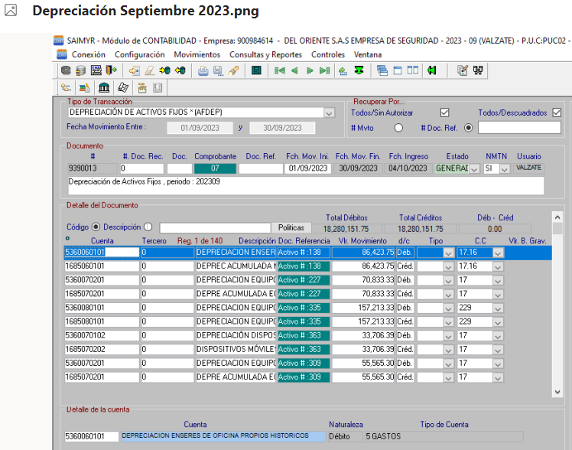
12 | En revisión a las operaciones recíprocas reportadas por la ESO SAS con las diferentes entidades que se mencionan en los siguientes cuadros se evidencian diferencias en los valores reportados, se evidencia la falta de conciliación. Inobservando el Instructivo No.001 del 24 de diciembre de 2021, mediante la cual se establecen instrucciones relacionadas con el cambio de periodo contable 2021-2022 (…) Indica en el numeral “2.3.3 Conciliación de operaciones recíprocas. Las entidades realizarán los respectivos procesos de conciliación de los saldos de operaciones recíprocas en los cortes trimestrales intermedios con el fin de minimizar los saldos por conciliar generados al finalizar el periodo contable, con independencia de la conciliación que debe efectuarse en el último corte…” Observación con Presunta incidencia Administrativa (A). | Inobservando el Instructivo No.001 del 24 de diciembre de 2021, mediante la cual se establecen instrucciones relacionadas con el cambio de periodo contable 2021-2022 (…) Indica en el numeral “2.3.3 Conciliación de operaciones recíprocas. Las entidades realizarán los respectivos procesos de conciliación de los saldos de operaciones recíprocas en los cortes trimestrales intermedios con el fin de minimizar los saldos por conciliar generados al finalizar el periodo contable, con independencia de la conciliación que debe efectuarse en el último corte | Circularizar con las entidades públicas con las cuales la empresa ha generado contratación, con el fin de lograr una preconciliación, tendiente a no generar diferencia en las cuentas recíprocas | Antes de la rendición de la información al CHIP, se realizará cruce de la información con las entidades involucradas y así poder realizar los ajustes pertinentes, qu nos permitan rendir información verdaderamante recíproca | Logar la disminución de las diferencias generadas en la rendición de las cuentas recíprocas | 2022-06-01 | 2024-02-28 | Profesional Contable - Subgerencia Administrativa y Financiera | 50% | Al cierre del trimestre terminado en 30 de septiembre de 2023, se han venido desarrollando una serie de labores encaminadas a presentar una información razonable frente a las operaciones recíprocas de la empresa, es por ello que una de las actividades es identificar con fundamento en el manual de reglas de eliminación emitida por la CGN las cuentas contables que son objeto de este informe, encontrando precisamente que la cuenta 290201, recursos en administración es una de las cuentas mas relevantes y con mayor peso en dicho informe, para ello se ha adelantado un proceso de depuracion interno de la cuenta en menciaon para que sirva de base para la conciliación de la operación con los terceros, adicionalmente se solicitó a traves de correo electrónico información de recuros en administración a las siguientes entidades: municipio de el Carmen de Viboral, la Ceja, Bello, Rionegro, Guarne, Copacabana, Sabaneta, Itagui, Envigado, Imer, y Gobernación de Antioquia, para la rendición del informe del tercer trimestre se adelantará un proceso de consolidacion de la información de estas operaciones en las cuentas contables que apliquen según el manuel de eliminación, de igual forma se solicita al comité aprobación de la modificación de la fecha de terminación de esta acción de mejora para el 28 de fecbrero de 2024, que es cuando se deben rendir los informes finales de cierre de vigencia a las diferentes entidades de vigilancia y control. | ACTA COMITE N° 7 del 26 de septiembre del 2023 , dentro de esta acta el Comité de Gestión y Desemepño en la revisión de los planes aprobó la modificación de la fecha para la implementación de la acción de mejora, dentro del acta queda plasmada la justificación | En los archivos de Control Interno reposan las evidencias de los oficios enviados, con el fin de realizar las conciliaciones de las operaciones reciprocas con otros municipios.

EDGAR AUGUSTO SERNA GALLO Gerente General Responsable | ALDEMAR ARBELAEZ GALLO Subgerente Administrativo y Financiero Elaboró

